Sheet1
数据采集与处理方案：产品指数数据采集与处理方案撰写
【任务要求】
通过对任务背景的分析和理解，根据数据化运营方案，撰写产品指数数据采集与处理方案。
（1）根据任务背景选择数据分析目标。
（2）选择数据采集渠道及工具。
（3）选择需要采集的指标。
（4）对采集到的数据需要进行的处理操作。
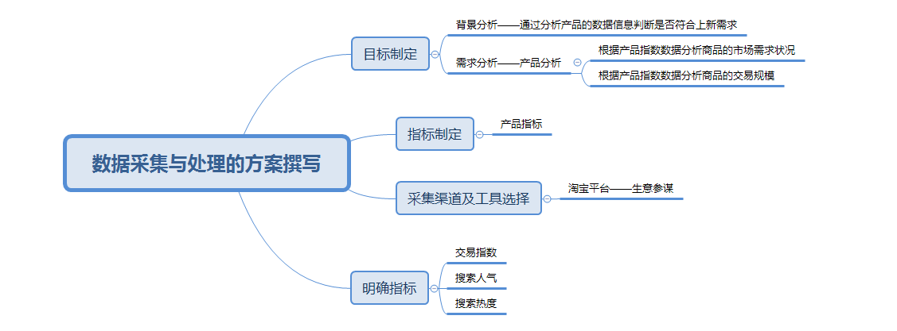
【知识要点】

（1）根据任务背景选择数据分析目标。

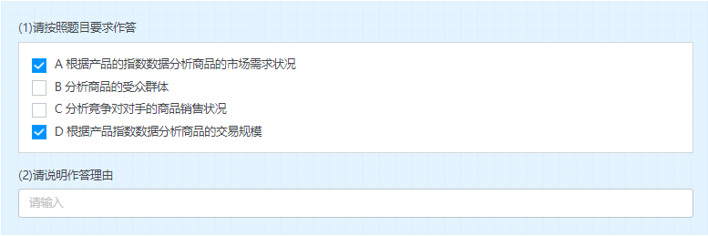

 | 答案：AD。根据任务背景中的任务目标可知应选AD。

 | 解析：由于店铺根据产品指数数据进行选品分析，店铺在淘宝平台，而淘宝生意参谋板块提供的指数数据包括交易指数和搜索人气及搜索热度，其中交易指数可以判断该品类在平台的交易规模，而搜索人气和搜索热度则可以判断市场需求状况。

（2）选择数据采集渠道及工具。

 | 解析：店铺是淘宝店铺，分析的是根据产品指数进行选品分析，所以应该选择生意参谋，生意参谋是淘宝分析相应数据的工具。

（3）选择需要采集的指标。
 | 解析：淘宝生意参谋板块提供的指数数据包括交易指数和搜索人气及搜索热度，期中交易指数可以判断该品类在平台的交易规模，而搜索人气和搜索热度则可以判断市场需求状况。

（4）对采集到的数据需要进行的处理操作。

 | 解析：对采集到的数据要进行清洗、转化和计算处理。

